Estadísticas
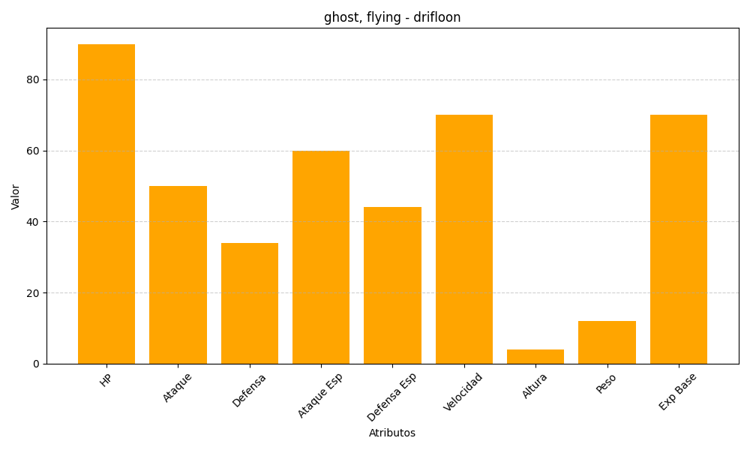
ID | Nombre | Tipo | HP | Ataque | Defensa | Ataque Especial | Defensa Especial | Velocidad | Altura | Peso | Experiencia Base
425 | drifloon | ghost, flying | 90 | 50 | 34 | 60 | 44 | 70 | 4 | 12 | 70

